TAREFAS
LANÇAMENTOS
BÔNUS

[ PLANILHA CHECK LIST DE TAREFAS ] - LANÇAMENTO DE TAREFAS

CANCELADO | 2
CONCLUÍDO | 2
CONCLUÍDO COM ATRASO | 2
ATRASADO | 2
EM ANDAMENTO | 6
TOTAL DE TAREFAS
14
% FINALIZADAS
28,6%

ATIVIDADES | RESPONSÁVEL | PRAZO | DATA REAL CONCLUSÃO | CANCELADO? | STATUS
Realizar matrícula na escola de Inglês | Maria | 2025-02-15 | 2025-02-25 |  | CONCLUÍDO COM ATRASO
Pagar contas de água e luz | Pedro | 2025-02-28 |  |  | ATRASADO
Pesquisar passagem aérea para férias de verão | Maria | 2025-03-15 | 2025-02-18 |  | CONCLUÍDO
Ação 1 | Pedro | 2025-03-19 | 2025-03-25 | X | CANCELADO
Ação 2 | Pedro | 2025-04-05 | 2025-03-21 |  | CONCLUÍDO
Ação 3 | Maria | 2025-04-15 |  |  | EM ANDAMENTO
Ação 4 | Maria | 2025-05-06 | 2025-05-08 |  | CONCLUÍDO COM ATRASO
Ação 5 | Pedro | 2025-06-20 |  |  | EM ANDAMENTO
Ação 6 | Pedro | 2025-07-15 |  |  | EM ANDAMENTO
Ação 7 | Maria | 2025-08-12 |  | X | CANCELADO
Ação 8 | Pedro | 2025-09-20 |  |  | EM ANDAMENTO
Ação 9 | Maria | 2025-10-15 |  |  | EM ANDAMENTO
Ação 10 | Maria | 2025-11-15 |  |  | EM ANDAMENTO
Ação 11 | Maria | 2025-03-10 |  |  | ATRASADO

BÔNUS
LANÇAMENTOS
BÔNUS

[ PLANILHA CHECK LIST DE TAREFAS ] - BÔNUS E INFORMAÇÕES ADICIONAIS
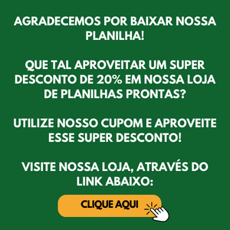

DESCONTO PLANILHA LOJA
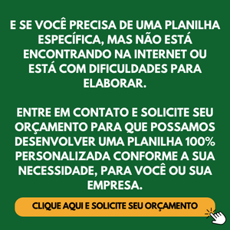

PLANILHA PERSONALIZADA

